关系图
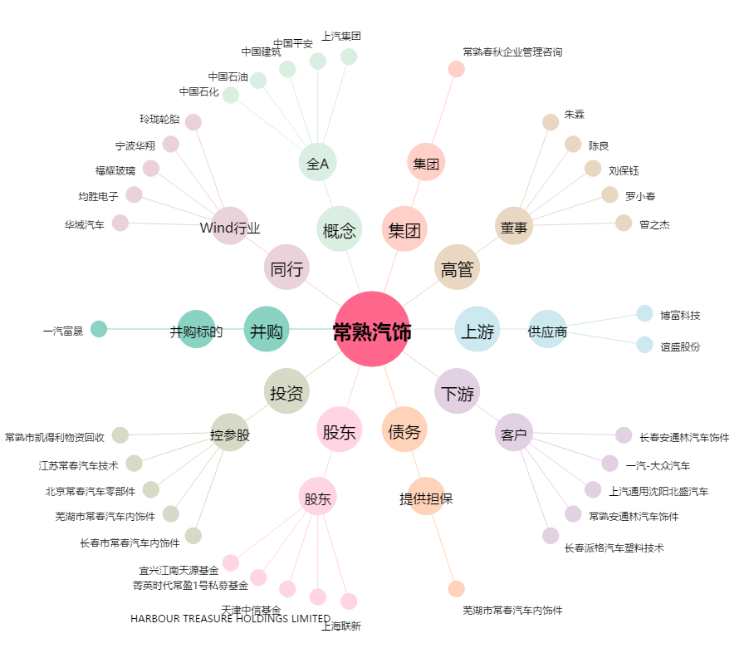
常熟汽饰[603035.SH] - 关系概览图

